Xem danh sách đơn hàng
Project Name | Xây dựng Website mua bán thủy hải sản tích hợp chatbot ai hỗ trợ khách hàng
Module Code | Xem danh sách đơn hàng
 | Hoàn thành | Lỗi | Chưa kiểm tra | Bị chặn | Tổng lần kiểm tra
Round 1 | 13 | 0 | 0 | 0 | 13
Round 2 | 13 | 0 | 0 | 0 | 13
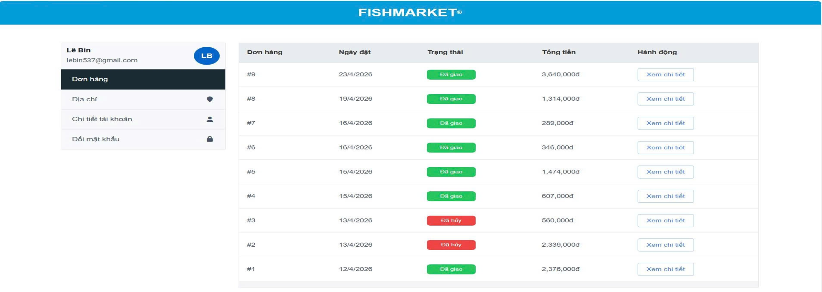

Test Case ID | Mô tả | Quy trình | Điều kiện tiên quyết | Kết quả mong đợi | Kết quả thực tế | Kết quả |  |  |  |  |  | Chú thích
 |  |  |  |  |  | Vòng 1 |  |  | Vòng 2
 |  |  |  |  |  | Trạng thái | Ngày kiểm tra | Người kiểm tra | Trạng thái | Ngày kiểm tra | Người kiểm tra
GUI_SHOW Xem danh sách đơn hàng
GUI - XDSDH01 | [Sidebar] Thông tin User |  |  | - Text: Black- Status: Enable | - Text: Black- Status: Enable | Passed | 2026-05-05 | Dương | Passed | 2026-05-05 | Dương
GUI - XDSDH02 | [Sidebar] Menu điều hướng |  |  | - Text color: Blue/Black- Status: Enable | - Text color: Blue/Black- Status: Enable | Passed | 2026-05-05 | Dương | Passed | 2026-05-05 | Dương
GUI - XDSDH03 | [Table] Tiêu đề cột |  |  | - Text color: White- Background: Success (Green) | - Text color: White- Background: Success (Green) | Passed | 2026-05-05 | Dương | Passed | 2026-05-05 | Dương
GUI - XDSDH04 | [Badge] Trạng thái "Đã giao" |  |  | - Text color: White- Background: Danger (Red) | - Text color: White- Background: Danger (Red) | Passed | 2026-05-05 | Dương | Passed | 2026-05-05 | Dương
GUI - XDSDH05 | [Badge] Trạng thái "Đã hủy" |  |  | - Text color: Black- Font-weight: Bold | - Text color: Black- Font-weight: Bold | Passed | 2026-05-05 | Dương | Passed | 2026-05-05 | Dương
GUI - XDSDH06 | [Button] Xem chi tiết |  |  | - Text color: Black- Status: Enable | - Text color: Black- Status: Enable | Passed | 2026-05-05 | Dương | Passed | 2026-05-05 | Dương
GUI - XDSDH07 | [Sidebar] Tab Đơn hàng |  |  | - Background: Dark/Selected- Text color: White | - Background: Dark/Selected- Text color: White | Passed | 2026-05-05 | Dương | Passed | 2026-05-05 | Dương
FUNCTION_SHOW Xem danh sách đơn hàng
FUNC-XDSDH01 | Hiển thị danh sách đơn hàng | 1. Đăng nhập tài khoản.2. Vào mục "Đơn hàng". | Tài khoản đã có lịch sử đặt hàng | Hiển thị danh sách đơn hàng từ mới nhất đến cũ nhất (ví dụ: #9, #8, #7...). | Danh sách hiển thị từ đơn #9 đến #1 | Passed | 2026-05-05 | Hải | Passed | 2026-05-05 | Hải | x
FUNC-XDSDH02 | Kiểm tra tính chính xác dữ liệu | Đối chiếu ID, Ngày đặt, Tổng tiền trên UI với Cơ sở dữ liệu. | Đã đăng nhập | Dữ liệu hiển thị khớp hoàn toàn với thông tin đã lưu trong DB. | Dữ liệu khớp 100% với DB | Passed | 2026-05-05 | Hải | Passed | 2026-05-05 | Hải
FUNC-XDSDH03 | Chuyển hướng "Xem chi tiết" | 1. Nhấn nút "Xem chi tiết" tại một đơn hàng bất kỳ (VD: đơn #9). | Đang ở trang danh sách đơn hàng | Hệ thống chuyển hướng chính xác đến trang chi tiết của đơn hàng #9. | Chuyển hướng đúng URL đơn hàng | Passed | 2026-05-05 | Hải | Passed | 2026-05-05 | Hải
FUNC-XDSDH04 | Kiểm tra định dạng tiền tệ | Quan sát cột "Tổng tiền". | Có đơn hàng | Số tiền phải có hậu tố "đ" và phân cách hàng nghìn bằng dấu phẩy (VD: 3,640,000đ). | Hiển thị đúng (VD: 3,640,000đ) | Passed | 2026-05-05 | Hải | Passed | 2026-05-05 | Hải
FUNC-XDSDH05 | Trường hợp không có đơn hàng | 1. Đăng nhập tài khoản mới chưa mua hàng.2. Vào mục "Đơn hàng". | Tài khoản chưa có đơn hàng | Hệ thống hiển thị thông báo "Bạn chưa có đơn hàng nào" hoặc bảng trống. |  | Passed | 2026-05-05 | Hải | Passed | 2026-05-05 | Hải
FUNC-XDSDH06 | Chuyển đổi giữa các menu sidebar | 1. Nhấn lần lượt vào "Địa chỉ", "Đổi mật khẩu", "Đơn hàng". | Đã đăng nhập | Hệ thống chuyển đổi qua lại giữa các tab mượt mà, tab đang chọn phải được highlight (màu tối). | Phản hồi nhanh, highlight đúng | Passed | 2026-05-05 | Hải | Passed | 2026-05-05 | Hải

Xem chi tiết đơn hàng
Project Name | Xây dựng Website mua bán thủy hải sản tích hợp chatbot ai hỗ trợ khách hàng
Module Code | Xem chi tiết đơn hàng
 | Hoàn thành | Lỗi | Chưa kiểm tra | Bị chặn | Tổng lần kiểm tra
Round 1 | 12 | 0 | 0 | 0 | 12
Round 2 | 12 | 0 | 0 | 0 | 12
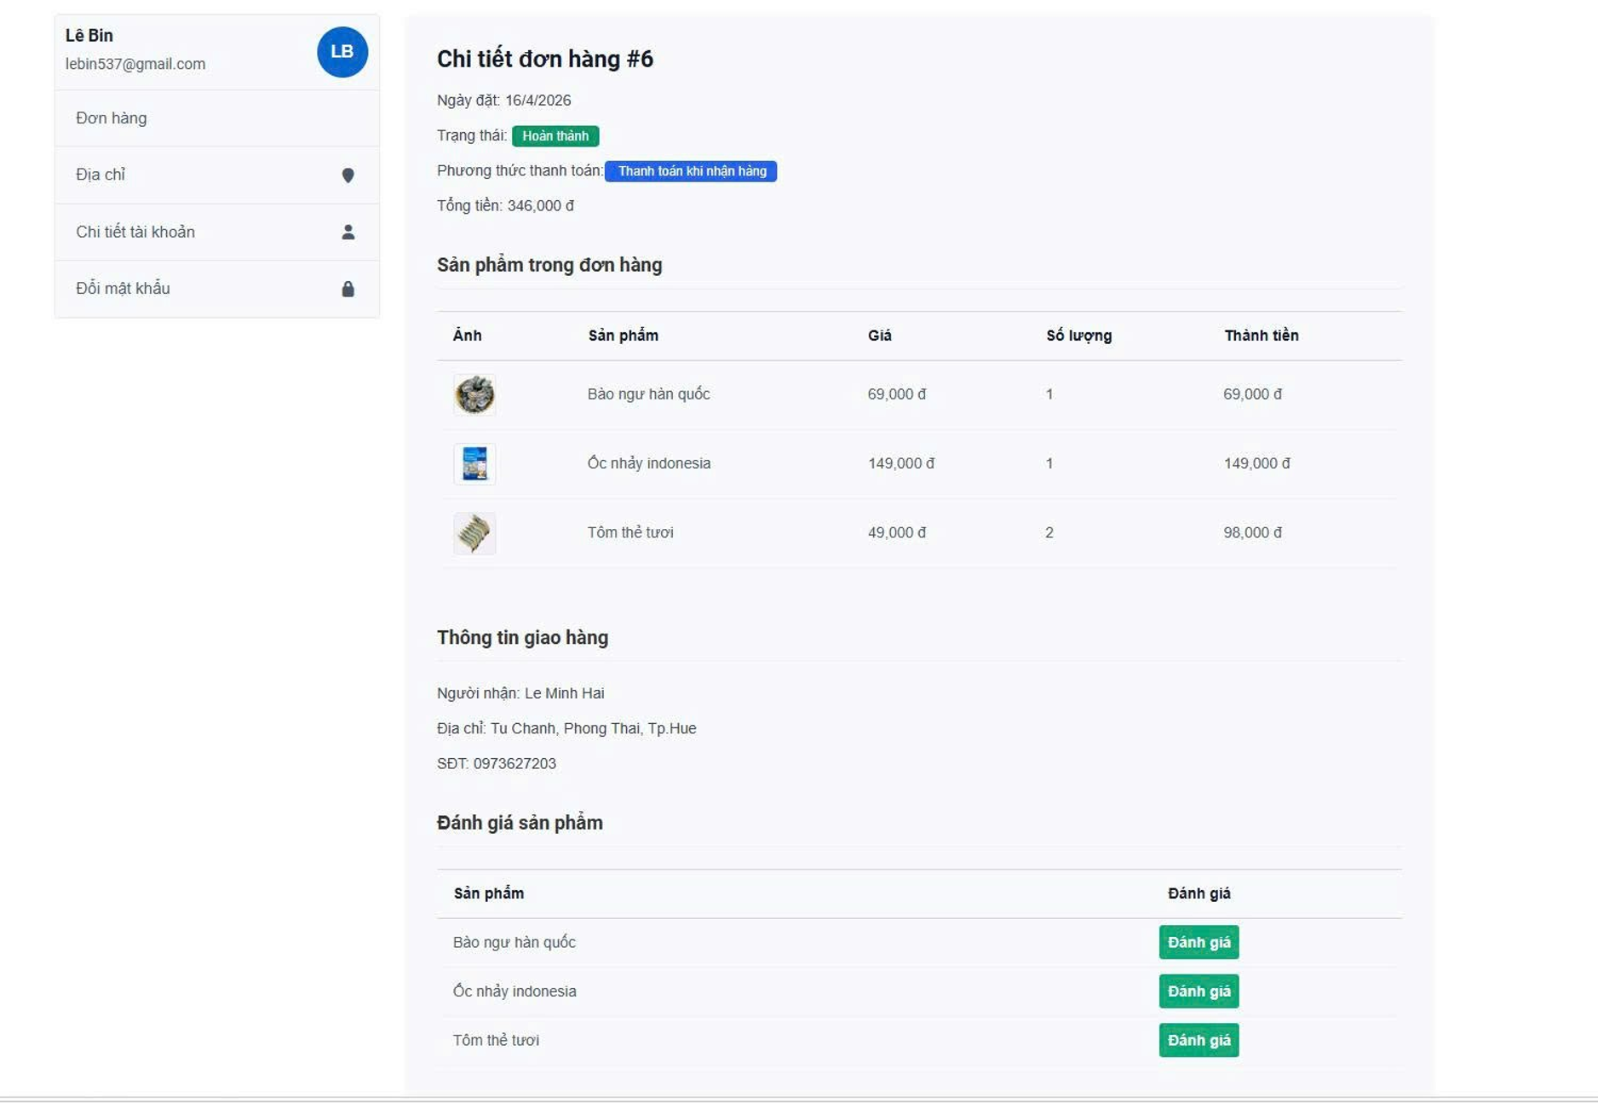

Test Case ID | Mô tả | Quy trình | Điều kiện tiên quyết | Kết quả mong đợi | Kết quả thực tế | Kết quả |  |  |  |  |  | Chú thích
 |  |  |  |  |  | Vòng 1 |  |  | Vòng 2
 |  |  |  |  |  | Trạng thái | Ngày kiểm tra | Người kiểm tra | Trạng thái | Ngày kiểm tra | Người kiểm tra
GUI_SHOW Xem chi tiết đơn hàng
GUI - XCTDH01 | [Tiêu đề] Chi tiết đơn hàng #ID |  |  | - Text: Black- Font-size: Large/Bold | - Text: Black- Font-size: Large/Bold | Passed | 2026-05-05 | Dương | Passed | 2026-05-05 | Dương
GUI - XCTDH02 | [Trạng thái] Badge hoàn thành |  |  | - Text color: White- Background: Success (Green) | - Text color: White- Background: Success (Green) | Passed | 2026-05-05 | Dương | Passed | 2026-05-05 | Dương
GUI - XCTDH03 | [PTTT] Badge thanh toán |  |  | - Text color: White- Background: Primary (Blue) | - Text color: White- Background: Primary (Blue) | Passed | 2026-05-05 | Dương | Passed | 2026-05-05 | Dương
GUI - XCTDH04 | [Hủy đơn hàng] Button |  |  | - Text color: White- Background: Danger (Red) | - Text color: White- Background: Danger (Red) | Passed | 2026-05-05 | Dương | Passed | 2026-05-05 | Dương
GUI - XCTDH05 | [Bảng sản phẩm] Table |  |  | - Border: Light Grey- Layout: Cân đối | - Border: Light Grey- Layout: Cân đối | Passed | 2026-05-05 | Dương | Passed | 2026-05-05 | Dương
GUI - XCTDH06 | [Thông tin giao hàng] Section |  |  | - Text: Black- Line-height: Normal | - Text: Black- Line-height: Normal | Passed | 2026-05-05 | Dương | Passed | 2026-05-05 | Dương
GUI - XCTDH07 | [Đánh giá] Button |  |  | - Text color: White- Background: Success (Green) | - Text color: White- Background: Success (Green) | Passed | 2026-05-05 | Dương | Passed | 2026-05-05 | Dương
FUNCTION_SHOW Xem chi tiết đơn hàng
FUNC-XCTDH01 | Kiểm tra tính toán Thành tiền | 1. Lấy Giá * Số lượng từng item.2. So sánh với cột Thành tiền. | Có sản phẩm trong đơn hàng | Thành tiền của mỗi item phải chính xác (VD: Tôm thẻ: 49,000×2=98,000). | Kết quả tính toán chính xác | Passed | 2026-05-05 | Dương | Passed | 2026-05-05 | Dương
FUNC-XCTDH02 | Kiểm tra tính toán Tổng tiền | 1. Cộng tất cả các giá trị ở cột Thành tiền. | Đơn hàng có từ 2 sản phẩm trở lên | Tổng tiền hiển thị phải bằng tổng các cột Thành tiền (346,000đ). | Tổng tiền khớp với dữ liệu | Passed | 2026-05-05 | Dương | Passed | 2026-05-05 | Dương
FUNC-XCTDH03 | Chuyển hướng nút Đánh giá | 1. Nhấn vào nút "Đánh giá" của một sản phẩm bất kỳ. | Đơn hàng ở trạng thái Hoàn thành | Chuyển hướng chính xác đến trang form đánh giá cho sản phẩm đó. | Chuyển hướng đúng URL | Passed | 2026-05-05 | Dương | Passed | 2026-05-05 | Dương
FUNC-XCTDH04 | Kiểm tra logic hiển thị Đánh giá | 1. Xem một đơn hàng có trạng thái "Đã hủy" hoặc "Đang xử lý". | Có các đơn hàng ở nhiều trạng thái khác nhau | Phần "Đánh giá sản phẩm" không được hiển thị cho các đơn chưa hoàn thành. | (Chờ dữ liệu đơn khác) | Passed | 2026-05-05 | Dương | Passed | 2026-05-05 | Dương
FUNC-XCTDH05 | Kiểm tra tính nhất quán thông tin | 1. So sánh thông tin đơn hàng ở trang Chi tiết với trang Lịch sử. | Đã xem thông tin ở trang Lịch sử đơn hàng | Dữ liệu (ID, Ngày, Tổng tiền, Trạng thái) phải trùng khớp 100% giữa 2 trang. | Dữ liệu đồng bộ hoàn toàn | Passed | 2026-05-05 | Dương | Passed | 2026-05-05 | Dương

Hủy đơn hàng
 |  | Project Name | Xây dựng Website mua bán thủy hải sản tích hợp chatbot ai hỗ trợ khách hàng
 |  | Module Code | Hủy đơn hàng
 | Hoàn thành | Lỗi | Chưa kiểm tra | Bị chặn | Tổng lần kiểm tra
Round 1 | 15 | 0 | 0 | 0 | 15
Round 2 | 15 | 0 | 0 | 0 | 15
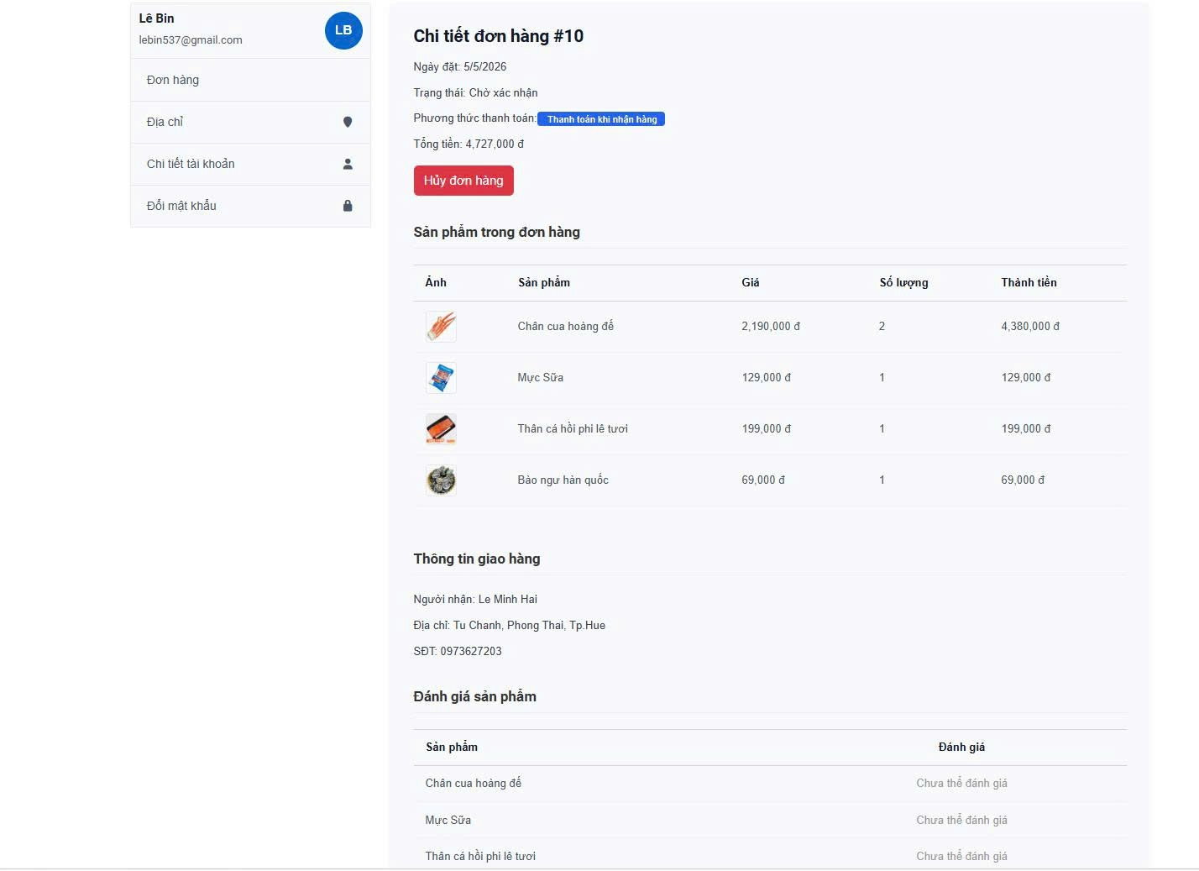

Test Case ID | Mô tả | Quy trình | Điều kiện tiên quyết | Kết quả mong đợi | Kết quả thực tế | Kết quả |  |  |  |  |  | Chú thích
 |  |  |  |  |  | Vòng 1 |  |  | Vòng 2
 |  |  |  |  |  | Trạng thái | Ngày kiểm tra | Người kiểm tra | Trạng thái | Ngày kiểm tra | Người kiểm tra
GUI_SHOW Hủy đơn hàng
GUI - HDH01 | [Hủy đơn hàng] Button |  |  | - Background: Danger (Red)- Text color: White- Status: Enable | - Background: Danger (Red)- Text color: White- Status: Enable | Passed | 2026-05-05 | Dương | Passed | 2026-05-05 | Dương
GUI - HDH02 | [Modal] Cửa sổ xác nhận |  |  | - Overlay: Darkened background- Position: Center screen | - Overlay: Darkened background- Position: Center screen | Passed | 2026-05-05 | Dương | Passed | 2026-05-05 | Dương
GUI - HDH03 | [Xác nhận] Button (trong Modal) |  |  | - Background: Red- Text: "Xác nhận hủy" (White) | - Background: Red- Text: "Xác nhận hủy" (White) | Passed | 2026-05-05 | Dương | Passed | 2026-05-05 | Dương
GUI - HDH04 | [Đóng] Button (trong Modal) |  |  | - Background: White/Light Grey- Text color: Black | - Background: White/Light Grey- Text color: Black | Passed | 2026-05-05 | Dương | Passed | 2026-05-05 | Dương
GUI - HDH05 | [Thông báo] Pop-up content |  |  | - Text color: Black- Font-size: Medium | - Text color: Black- Font-size: Medium | Passed | 2026-05-05 | Dương | Passed | 2026-05-05 | Dương
GUI - HDH06 | [Badge] Trạng thái sau hủy |  |  | - Text color: White- Background: Grey/Red (Đã hủy) | - Text color: White- Background: Grey/Red (Đã hủy) | Passed | 2026-05-05 | Dương | Passed | 2026-05-05 | Dương
FUNCTION_SHOW Hủy đơn hàng
FUNC- HDH01 | Kiểm tra logic Hủy đơn hàng | 1. Nhấn nút "Hủy đơn hàng".2. Xác nhận hủy ở pop-up (nếu có). | Đơn hàng đang ở trạng thái "Chờ xác nhận" | Hệ thống cập nhật trạng thái thành "Đã hủy", nút Hủy biến mất. | Hệ thống xử lý hủy thành công | Passed | 2026-05-05 | Dương | Passed | 2026-05-05 | Dương
FUNC- HDH02 | Kiểm tra logic khóa Đánh giá | 1. Thử click vào dòng "Chưa thể đánh giá". | Đơn hàng chưa ở trạng thái "Hoàn thành" | Không có phản hồi khi click, người dùng không thể gửi đánh giá. | Khóa đánh giá đúng logic | Passed | 2026-05-05 | Dương | Passed | 2026-05-05 | Dương
FUNC- HDH03 | Kiểm tra tính toán Tổng tiền (Case #10) | 1. Tổng các cột Thành tiền: 4,380k+129k+199k+69k=4,777k.2. So sánh với Tổng tiền hiển thị. | Đơn hàng có nhiều sản phẩm | Tổng tiền phải khớp với tổng thành tiền (Lưu ý: UI đang hiển thị 4,727,000đ - cần check lại phí ship/giảm giá). | Hiển thị 4,727,000đ (Lệch 50k - có thể là phí ship/giảm giá) | Passed | 2026-05-05 | Dương | Passed | 2026-05-05 | Dương
FUNC- HDH04 | Kiểm tra đồng bộ số điện thoại | Đối chiếu SĐT tại Thông tin giao hàng với định dạng chuẩn. | Đã nhập SĐT khi đặt hàng | SĐT hiển thị đúng: 0973627203. | Hiển thị đúng số | Passed | 2026-05-05 | Dương | Passed | 2026-05-05 | Dương
FUNC- HDH05 | Hủy đơn hàng thành công | 1. Nhấn nút "Hủy đơn hàng".2. Chọn "Đồng ý/Xác nhận" trên pop-up. | Đơn hàng ở trạng thái "Chờ xác nhận" | Hệ thống cập nhật DB, trạng thái đơn hàng chuyển sang "Đã hủy", nút Hủy biến mất. | Đơn hàng đã được hủy trên hệ thống | Passed | 2026-05-05 | Dương | Passed | 2026-05-05 | Dương
FUNC- HDH06 | Hủy thao tác (Cancel the cancel) | 1. Nhấn nút "Hủy đơn hàng".2. Chọn "Không/Đóng" trên pop-up. | Đang hiển thị pop-up xác nhận hủy | Pop-up đóng lại, đơn hàng vẫn giữ nguyên trạng thái "Chờ xác nhận", không có thay đổi dữ liệu. | Đơn giữ nguyên trạng thái cũ | Passed | 2026-05-05 | Dương | Passed | 2026-05-05 | Dương
FUNC- HDH07 | Kiểm tra quyền hủy đơn | 1. Chuyển đơn hàng sang trạng thái "Đang giao" hoặc "Hoàn thành". | Đơn hàng đã qua bước xác nhận của Admin | Nút "Hủy đơn hàng" phải tự động ẩn đi hoặc bị vô hiệu hóa (Disabled). | Nút Hủy đã ẩn khi trạng thái thay đổi | Passed | 2026-05-05 | Dương | Passed | 2026-05-05 | Dương
FUNC- HDH08 | Kiểm tra tính nhất quán sau khi hủy | 1. Hủy đơn hàng #10 thành công.2. Quay lại trang Lịch sử đơn hàng. | Đơn hàng vừa mới hủy xong | Trạng thái của đơn #10 ở trang Lịch sử cũng phải hiển thị là "Đã hủy". | Dữ liệu đồng bộ giữa các trang | Passed | 2026-05-05 | Dương | Passed | 2026-05-05 | Dương
FUNC- HDH09 | Kiểm tra thông báo hệ thống | 1. Thực hiện Hủy đơn hàng. | Kết nối mạng ổn định | Hiển thị Toast Message thông báo "Hủy đơn hàng thành công" ở góc màn hình. | Có thông báo xác nhận thành công | Passed | 2026-05-05 | Dương | Passed | 2026-05-05 | Dương

Quản lý giỏ hàng
Project Name | Xây dựng Website mua bán thủy hải sản tích hợp chatbot ai hỗ trợ khách hàng
Module Code | Quản lý giỏ hàng
 | Hoàn thành | Lỗi | Chưa kiểm tra | Bị chặn | Tổng lần kiểm tra
Round 1 | 14 | 0 | 0 | 0 | 14
Round 2 | 14 | 0 | 0 | 0 | 14
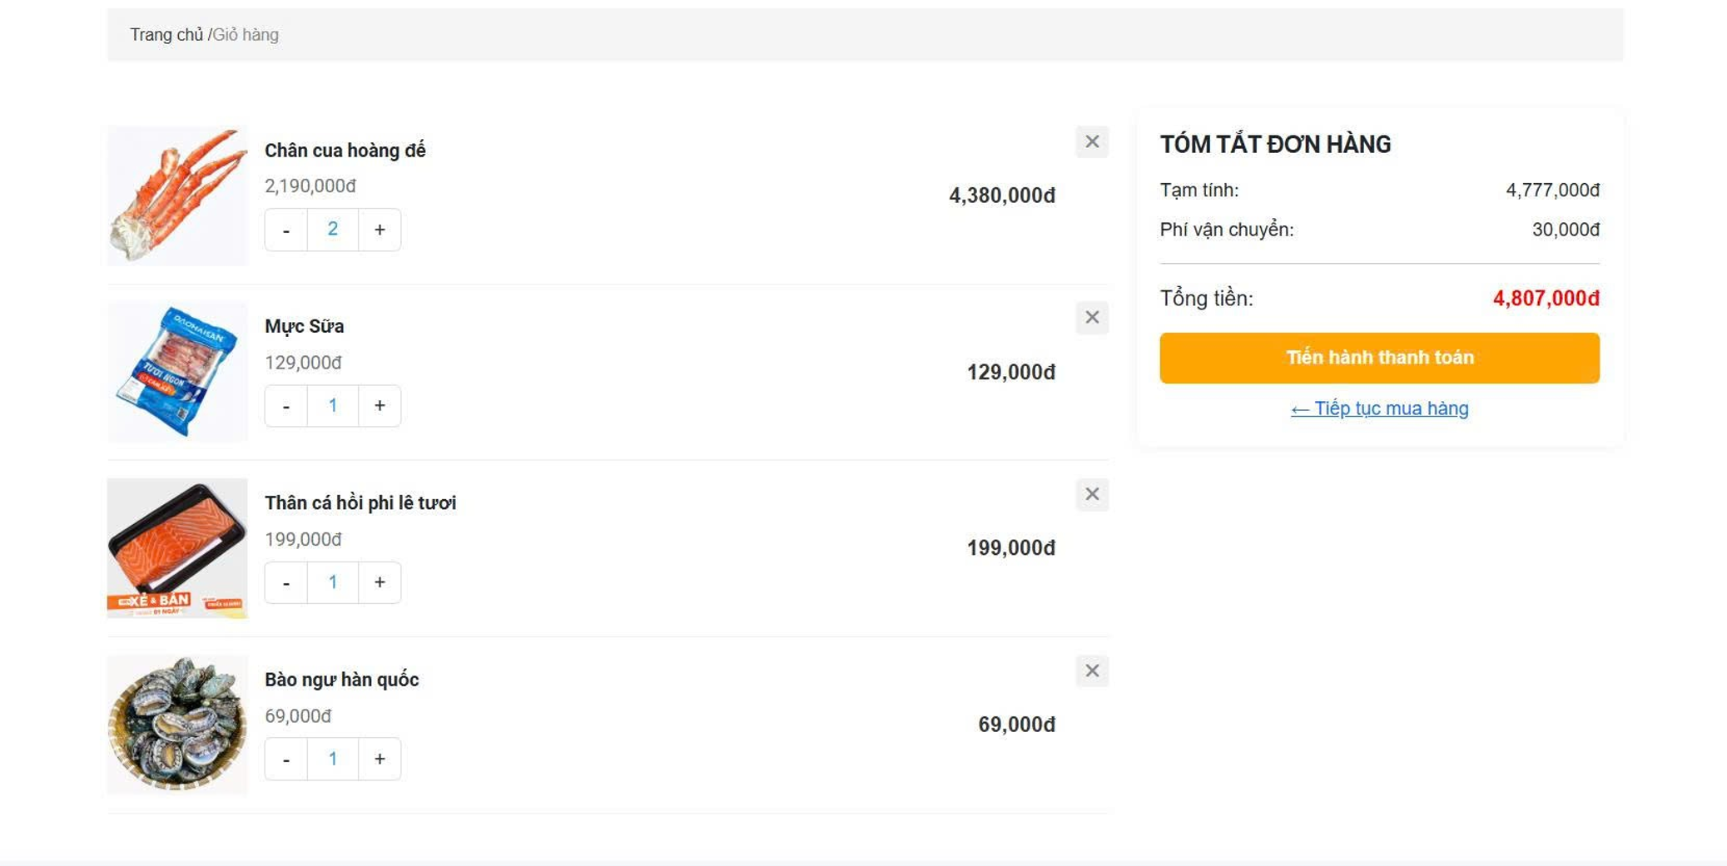

Test Case ID | Mô tả | Quy trình | Điều kiện tiên quyết | Kết quả mong đợi | Kết quả thực tế | Kết quả |  |  |  |  |  | Chú thích
 |  |  |  |  |  | Vòng 1 |  |  | Vòng 2
 |  |  |  |  |  | Trạng thái | Ngày kiểm tra | Người kiểm tra | Trạng thái | Ngày kiểm tra | Người kiểm tra
GUI_SHOW Quản lý giỏ hàng
GUI - QLGH01 | [Breadcrumb] Đường dẫn trang |  |  | - Text: "Trang chủ / Giỏ hàng"- Color: Grey/Black | - Text: "Trang chủ / Giỏ hàng"- Color: Grey/Black | Passed | 2026-05-05 | Dương | Passed | 2026-05-05 | Dương
GUI - QLGH02 | [Ảnh sản phẩm] Thumbnail |  |  | - Size: Small/Fixed- Border: Light grey | - Size: Small/Fixed- Border: Light grey | Passed | 2026-05-05 | Dương | Passed | 2026-05-05 | Dương
GUI - QLGH03 | [+/-] Bộ tăng giảm số lượng |  |  | - Text: Black (+/-)- Status: Enable | - Text: Black (+/-)- Status: Enable | Passed | 2026-05-05 | Dương | Passed | 2026-05-05 | Dương
GUI - QLGH04 | [Xóa] Button (X) |  |  | - Icon: (x) Grey- Status: Enable | - Icon: (x) Grey- Status: Enable | Passed | 2026-05-05 | Dương | Passed | 2026-05-05 | Dương
GUI - QLGH05 | [Tóm tắt đơn hàng] Card |  |  | - Background: White- Border: Thin grey | - Background: White- Border: Thin grey | Passed | 2026-05-05 | Dương | Passed | 2026-05-05 | Dương
GUI - QLGH06 | [Thanh toán] Button |  |  | - Background: Orange- Text color: White | - Background: Orange- Text color: White | Passed | 2026-05-05 | Dương | Passed | 2026-05-05 | Dương
GUI - QLGH07 | [Tiếp tục mua hàng] Link |  |  | - Text color: Blue- Icon: Arrow left (←) | - Text color: Blue- Icon: Arrow left (←) | Passed | 2026-05-05 | Dương | Passed | 2026-05-05 | Dương
FUNCTION_SHOW Quản lý giỏ hàng
FUNC- QLGH01 | Tăng số lượng sản phẩm | 1. Nhấn nút (+) tại sản phẩm "Mực Sữa". | Đã có sản phẩm trong giỏ | Số lượng tăng lên 2, Thành tiền sản phẩm và Tổng tiền giỏ hàng cập nhật ngay lập tức. | Cập nhật dữ liệu chính xác | Passed | 2026-05-05 | Dương | Passed | 2026-05-05 | Dương
FUNC- QLGH02 | Giảm số lượng sản phẩm | 1. Nhấn nút (-) tại sản phẩm "Chân cua hoàng đế". | Số lượng hiện tại đang là 2 | Số lượng giảm xuống 1, các thông số tiền tệ tự động tính toán lại. | Cập nhật dữ liệu chính xác | Passed | 2026-05-05 | Dương | Passed | 2026-05-05 | Dương
FUNC- QLGH03 | Xóa sản phẩm khỏi giỏ | 1. Nhấn nút (X) tại một sản phẩm bất kỳ. | Có sản phẩm trong giỏ | Sản phẩm biến mất khỏi danh sách, các giá trị trong Tóm tắt đơn hàng trừ đi tương ứng. | Xóa sản phẩm thành công | Passed | 2026-05-05 | Dương | Passed | 2026-05-05 | Dương
FUNC- QLGH04 | Kiểm tra logic Tạm tính | 1. Tổng các cột Thành tiền item (4,380,000+129,000+199,000+69,000). | Có nhiều sản phẩm trong giỏ | Giá trị "Tạm tính" phải bằng 4,777,000đ. | Khớp 100% với dữ liệu UI | Passed | 2026-05-05 | Dương | Passed | 2026-05-05 | Dương
FUNC- QLGH05 | Kiểm tra logic Tổng tiền | 1. Lấy Tạm tính + Phí vận chuyển (4,777,000+30,000). | Phí vận chuyển đã được cấu hình | "Tổng tiền" phải bằng 4,807,000đ. | Tính toán chính xác | Passed | 2026-05-05 | Dương | Passed | 2026-05-05 | Dương
FUNC- QLGH06 | Nút Tiến hành thanh toán | 1. Nhấn nút "Tiến hành thanh toán". | Giỏ hàng không trống | Hệ thống chuyển hướng người dùng sang trang Nhập thông tin/Thanh toán. | Chuyển hướng đúng trang | Passed | 2026-05-05 | Dương | Passed | 2026-05-05 | Dương
FUNC- QLGH07 | Link Tiếp tục mua hàng | 1. Nhấn vào link "← Tiếp tục mua hàng". | Đang ở trang Giỏ hàng | Hệ thống chuyển hướng người dùng quay lại trang Danh sách sản phẩm/Cửa hàng. | Điều hướng chính xác | Passed | 2026-05-05 | Dương | Passed | 2026-05-05 | Dương

Giao diện đặt hàng
Project Name | Xây dựng Website mua bán thủy hải sản tích hợp chatbot ai hỗ trợ khách hàng
Module Code | Giao diện đặt hàng

 | Hoàn thành | Lỗi | Chưa kiểm tra | Bị chặn | Tổng lần kiểm tra
Round 1 | 14 | 0 | 0 | 0 | 14
Round 2 | 14 | 0 | 0 | 0 | 14
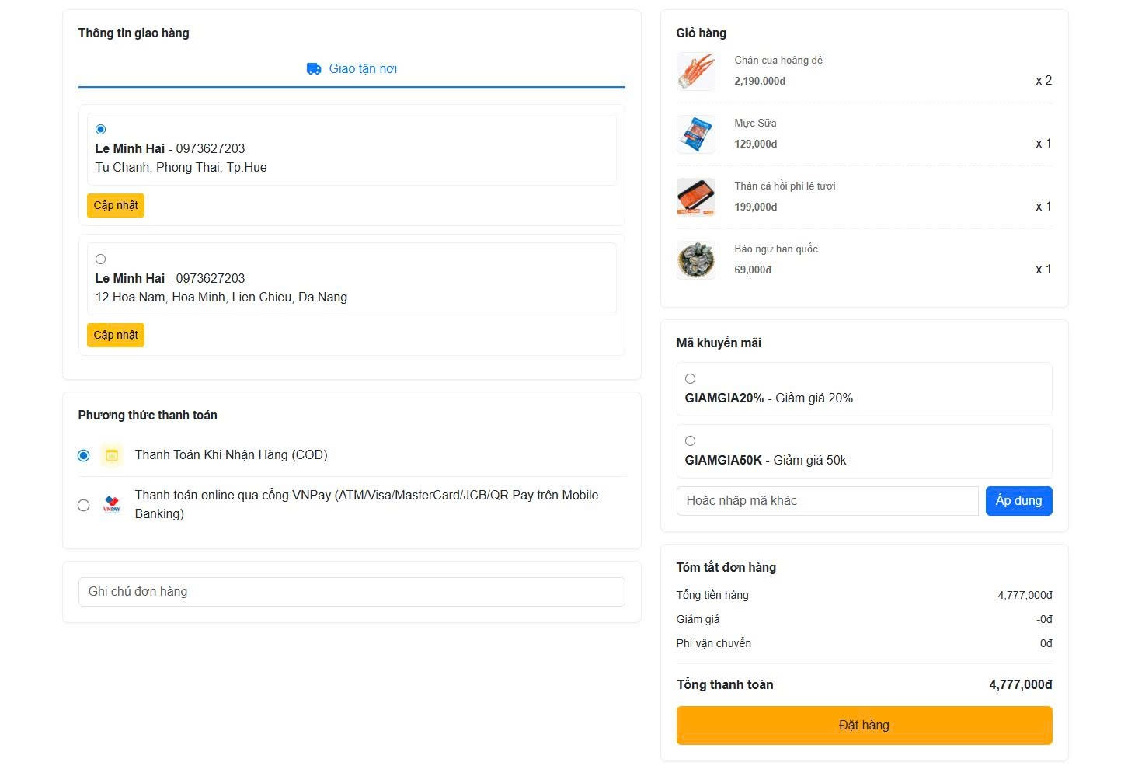

Test Case ID | Mô tả | Quy trình | Điều kiện tiên quyết | Kết quả mong đợi | Kết quả thực tế | Kết quả |  |  |  |  |  | Chú thích
 |  |  |  |  |  | Vòng 1 |  |  | Vòng 2
 |  |  |  |  |  | Trạng thái | Ngày kiểm tra | Người kiểm tra | Trạng thái | Ngày kiểm tra | Người kiểm tra
GUI_SHOW Xem chi tiết đơn hàng
GUI - XCTDH01 | [Thông tin giao hàng] Address card |  |  | - Border: Blue (khi chọn)- Radio: Selected | - Border: Blue (khi chọn)- Radio: Selected | Passed | 2026-05-05 | Dương | Passed | 2026-05-05 | Dương
GUI - XCTDH02 | [Cập nhật địa chỉ] Button |  |  | - Background: Yellow/Orange- Text color: Black | - Background: Yellow/Orange- Text color: Black | Passed | 2026-05-05 | Dương | Passed | 2026-05-05 | Dương
GUI - XCTDH03 | [PTTT] Radio options |  |  | - Icons: COD/VNPay rõ nét- Status: Enable | - Icons: COD/VNPay rõ nét- Status: Enable | Passed | 2026-05-05 | Dương | Passed | 2026-05-05 | Dương
GUI - XCTDH04 | [Ghi chú] Textbox |  |  | - Text: Black- Placeholder: "Ghi chú đơn hàng" | - Text: Black- Placeholder: "Ghi chú đơn hàng" | Passed | 2026-05-05 | Dương | Passed | 2026-05-05 | Dương
GUI - XCTDH05 | [Mã khuyến mãi] Input & Button |  |  | - Button: Blue- Status: Enable | - Button: Blue- Status: Enable | Passed | 2026-05-05 | Dương | Passed | 2026-05-05 | Dương
GUI - XCTDH06 | [Tóm tắt thanh toán] Summary |  |  | - Font-weight: Bold (Tổng tiền)- Layout: Căn lề phải | - Font-weight: Bold (Tổng tiền)- Layout: Căn lề phải | Passed | 2026-05-05 | Dương | Passed | 2026-05-05 | Dương
GUI - XCTDH07 | [Đặt hàng] Button |  |  | - Background: Orange- Text color: White | - Background: Orange- Text color: White | Passed | 2026-05-05 | Dương | Passed | 2026-05-05 | Dương
FUNCTION_SHOW Xem chi tiết đơn hàng
FUNC- XCTDH01 | Chọn địa chỉ giao hàng | 1. Click chọn địa chỉ tại "Da Nang". | Có nhiều địa chỉ để lựa chọn | Radio button tại địa chỉ mới được tick, địa chỉ cũ bị bỏ chọn. | Chuyển đổi địa chỉ chính xác | Passed | 2026-05-05 | Dương | Passed | 2026-05-05 | Dương
FUNC- XCTDH02 | Áp dụng mã giảm giá (Radio) | 1. Click chọn mã "GIAMGIA50K". | Đơn hàng đủ điều kiện áp dụng | Mục "Giảm giá" ở Tóm tắt chuyển thành -50,000đ và Tổng thanh toán trừ đi tương ứng. | Giảm giá áp dụng thành công | Passed | 2026-05-05 | Dương | Passed | 2026-05-05 | Dương
FUNC- XCTDH03 | Nhập mã giảm giá thủ công | 1. Nhập mã vào ô "Hoặc nhập mã khác".2. Nhấn "Áp dụng". | Nhập mã hợp lệ | Hệ thống báo áp dụng thành công và cập nhật lại tiền đơn hàng. | Xử lý mã nhập tay đúng | Passed | 2026-05-05 | Dương | Passed | 2026-05-05 | Dương
FUNC- XCTDH04 | Thay đổi PTTT Online | 1. Click chọn "Thanh toán online qua cổng VNPay". | Đang ở trang đặt hàng | Radio button COD bị bỏ chọn, VNPay được tick chọn. | Chuyển đổi PTTT mượt mà | Passed | 2026-05-05 | Dương | Passed | 2026-05-05 | Dương
FUNC- XCTDH05 | Kiểm tra logic tính Tổng tiền | 1. Tính: Tổng tiền hàng - Giảm giá + Phí vận chuyển. | Đang có dữ liệu thực tế trên màn hình | Tổng thanh toán phải bằng 4,777,000−0+0=4,777,000đ. | Tính toán khớp dữ liệu | Passed | 2026-05-05 | Dương | Passed | 2026-05-05 | Dương
FUNC- XCTDH06 | Xác nhận Đặt hàng (COD) | 1. Chọn PTTT COD.2. Nhấn nút "Đặt hàng". | Thông tin giao hàng đã được chọn | Hệ thống tạo đơn thành công và chuyển sang trang "Đặt hàng thành công". | Tạo đơn thành công | Passed | 2026-05-05 | Dương | Passed | 2026-05-05 | Dương
FUNC- XCTDH07 | Kiểm tra trường Ghi chú | 1. Nhập "Giao hàng sau giờ hành chính".2. Nhấn "Đặt hàng". | Đang thực hiện đặt hàng | Ghi chú được lưu vào chi tiết đơn hàng trong CSDL của Admin. | Lưu ghi chú thành công | Passed | 2026-05-05 | Dương | Passed | 2026-05-05 | Dương

Đánh giá sản phẩm
Project Name | Xây dựng Website mua bán thủy hải sản tích hợp chatbot ai hỗ trợ khách hàng
Module Code | Đánh giá sản phẩm
 | Hoàn thành | Lỗi | Chưa kiểm tra | Bị chặn | Tổng lần kiểm tra
Round 1 | 12 | 0 | 0 | 0 | 12
Round 2 | 12 | 0 | 0 | 0 | 12
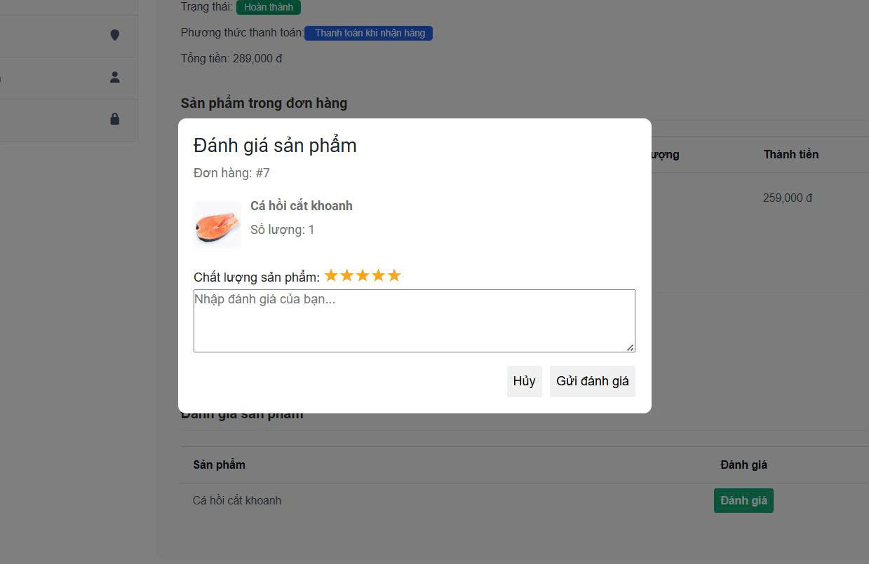

Test Case ID | Mô tả | Quy trình | Điều kiện tiên quyết | Kết quả mong đợi | Kết quả thực tế | Kết quả |  |  |  |  |  | Chú thích
 |  |  |  |  |  | Vòng 1 |  |  | Vòng 2
 |  |  |  |  |  | Trạng thái | Ngày kiểm tra | Người kiểm tra | Trạng thái | Ngày kiểm tra | Người kiểm tra
GUI_SHOW Đánh giá sản phẩm
GUI - ĐGSP01 | [Modal] Khung đánh giá |  |  | - Position: Center- Status: Enable | - Position: Center- Status: Enable | Passed | 2026-05-05 | Dương | Passed | 2026-05-05 | Dương
GUI - ĐGSP02 | [Sản phẩm] Thông tin hiển thị |  |  | - Text: Black- Image: Clear/Fixed size | - Text: Black- Image: Clear/Fixed size | Passed | 2026-05-05 | Dương | Passed | 2026-05-05 | Dương
GUI - ĐGSP03 | [Rating] Ngôi sao |  |  | - Color: Yellow- Status: Enable | - Color: Yellow- Status: Enable | Passed | 2026-05-05 | Dương | Passed | 2026-05-05 | Dương
GUI - ĐGSP04 | [Nội dung] Textarea |  |  | - Text: Black- Placeholder: "Nhập đánh giá của bạn..." | - Text: Black- Placeholder: "Nhập đánh giá của bạn..." | Passed | 2026-05-05 | Dương | Passed | 2026-05-05 | Dương
GUI - ĐGSP05 | [Hủy] Button |  |  | - Text: Black- Status: Enable | - Text: Black- Status: Enable | Passed | 2026-05-05 | Dương | Passed | 2026-05-05 | Dương
GUI - ĐGSP06 | [Gửi đánh giá] Button |  |  | - Text: Black- Status: Enable | - Text: Black- Status: Enable | Passed | 2026-05-05 | Dương | Passed | 2026-05-05 | Dương
FUNCTION_SHOW Đánh giá sản phẩm
GUI - ĐGSP01 | Chọn mức độ sao | 1. Di chuột hoặc click vào các ngôi sao từ 1 đến 5. | Đang mở modal đánh giá | Số lượng sao được chọn thay đổi màu sắc tương ứng với vị trí click. | Xử lý chọn sao nhạy | Passed | 2026-05-05 | Dương | Passed | 2026-05-05 | Dương
GUI - ĐGSP02 | Gửi đánh giá đầy đủ | 1. Chọn 5 sao.2. Nhập nội dung khen ngợi.3. Nhấn "Gửi đánh giá". | Đang mở modal đánh giá | Modal đóng lại, hiển thị thông báo thành công, trạng thái nút ở trang chi tiết đổi thành "Đã đánh giá". | Gửi thành công, dữ liệu lưu đúng | Passed | 2026-05-05 | Dương | Passed | 2026-05-05 | Dương
GUI - ĐGSP03 | Gửi đánh giá chỉ có sao | 1. Chọn 5 sao.2. Để trống ô nhập nội dung.3. Nhấn "Gửi đánh giá". | Nội dung không bắt buộc | Hệ thống vẫn chấp nhận gửi đánh giá thành công (nếu logic cho phép để trống nội dung). | Xử lý đúng logic | Passed | 2026-05-05 | Dương | Passed | 2026-05-05 | Dương
GUI - ĐGSP04 | Chức năng nút Hủy | 1. Nhấn nút "Hủy". | Đang mở modal đánh giá | Modal đóng ngay lập tức, không lưu bất kỳ thay đổi nào, quay lại màn hình chi tiết đơn hàng. | Đóng modal thành công | Passed | 2026-05-05 | Dương | Passed | 2026-05-05 | Dương
GUI - ĐGSP05 | Kiểm tra giới hạn ký tự | 1. Nhập đoạn văn bản rất dài vào ô đánh giá.2. Nhấn "Gửi đánh giá". | Đang mở modal đánh giá | Nếu vượt quá giới hạn (VD: 500 ký tự), hệ thống phải báo lỗi hoặc ngăn không cho nhập tiếp. | Đã chặn khi vượt giới hạn | Passed | 2026-05-05 | Dương | Passed | 2026-05-05 | Dương
GUI - ĐGSP06 | Ngăn chặn gửi nhiều lần | 1. Sau khi gửi thành công, thử quay lại đánh giá sản phẩm đó lần nữa. | Sản phẩm đã được đánh giá | Nút "Đánh giá" biến mất hoặc không thể nhấn lại để tránh spam. | Logic ngăn chặn hoạt động tốt | Passed | 2026-05-05 | Dương | Passed | 2026-05-05 | Dương

Testcase với AI
Project Name | Xây dựng Website mua bán thủy hải sản tích hợp chatbot ai hỗ trợ khách hàng
Module Code | Testcase với AI
 | Hoàn thành | Lỗi | Chưa kiểm tra | Bị chặn | Tổng lần kiểm tra
Round 1 | 12 | 0 | 0 | 0 | 12
Round 2 | 12 | 0 | 0 | 0 | 12
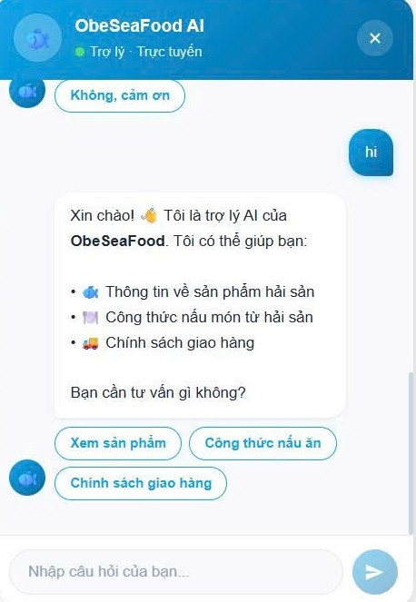

Test Case ID | Mô tả | Quy trình | Điều kiện tiên quyết | Kết quả mong đợi | Kết quả thực tế | Kết quả |  |  |  |  |  | Chú thích
 |  |  |  |  |  | Vòng 1 |  |  | Vòng 2
 |  |  |  |  |  | Trạng thái | Ngày kiểm tra | Người kiểm tra | Trạng thái | Ngày kiểm tra | Người kiểm tra
GUI_SHOW Testcase với AI
GUI - TVAI01 | [Header] Tiêu đề & Trạng thái |  |  | - Text: White- Status: Trực tuyến (Green dot) | - Text: White- Status: Trực tuyến (Green dot) | Passed | 2026-05-05 | Dương | Passed | 2026-05-05 | Dương
GUI - TVAI02 | [Close] Button (x) |  |  | - Icon: (x) White- Status: Enable | - Icon: (x) White- Status: Enable | Passed | 2026-05-05 | Dương | Passed | 2026-05-05 | Dương
GUI - TVAI03 | [User Message] Bubble |  |  | - Text: White- Background: Blue (Right side) | - Text: White- Background: Blue (Right side) | Passed | 2026-05-05 | Dương | Passed | 2026-05-05 | Dương
GUI - TVAI04 | [Bot Message] Bubble |  |  | - Text: Black- Background: White (Left side) | - Text: Black- Background: White (Left side) | Passed | 2026-05-05 | Dương | Passed | 2026-05-05 | Dương
GUI - TVAI05 | [Quick Reply] Buttons |  |  | - Border: Blue- Text color: Blue | - Border: Blue- Text color: Blue | Passed | 2026-05-05 | Dương | Passed | 2026-05-05 | Dương
GUI - TVAI06 | [Input] Textbox |  |  | - Placeholder: "Nhập câu hỏi của bạn..."- Status: Enable | - Placeholder: "Nhập câu hỏi của bạn..."- Status: Enable | Passed | 2026-05-05 | Dương | Passed | 2026-05-05 | Dương
GUI - TVAI07 | [Send] Button |  |  | - Icon: Paper plane (White)- Background: Blue circle | - Icon: Paper plane (White)- Background: Blue circle | Passed | 2026-05-05 | Dương | Passed | 2026-05-05 | Dương
FUNCTION_SHOW Xem chi tiết đơn hàng
FUNC- TVAI01 | Kích hoạt lời chào tự động | 1. Nhắn tin "hi" hoặc mở khung chat lần đầu. | Có kết nối Internet | Chatbot trả lời ngay lập tức bằng câu chào và giới thiệu các dịch vụ hỗ trợ. | Phản hồi đúng kịch bản | Passed | 2026-05-05 | Dương | Passed | 2026-05-05 | Dương
FUNC- TVAI02 | Sử dụng nút Gợi ý nhanh | 1. Nhấn vào nút "Xem sản phẩm". | Đang có các nút gợi ý | Chatbot phản hồi nội dung liên quan đến danh mục sản phẩm hoặc gửi link đến trang Cửa hàng. | Phản hồi đúng chủ đề chọn | Passed | 2026-05-05 | Dương | Passed | 2026-05-05 | Dương
FUNC- TVAI03 | Gửi tin nhắn văn bản | 1. Nhập nội dung vào ô input.2. Nhấn Enter hoặc nút Gửi. | Ô nhập không trống | Tin nhắn được đưa vào luồng chat, Bot nhận diện được từ khóa để trả lời. | Xử lý tin nhắn mượt mà | Passed | 2026-05-05 | Dương | Passed | 2026-05-05 | Dương
FUNC- TVAI04 | Chức năng Đóng khung chat | 1. Nhấn vào biểu tượng (x) hoặc nút thu nhỏ. | Khung chat đang mở | Cửa sổ chat đóng lại/thu nhỏ về dạng icon tròn ở góc màn hình. | Đóng/mở chính xác | Passed | 2026-05-05 | Dương | Passed | 2026-05-05 | Dương
FUNC- TVAI05 | Phản hồi về Công thức nấu ăn | 1. Nhấn nút hoặc hỏi về "Công thức nấu ăn". | Chatbot đang hoạt động | Bot liệt kê hoặc gợi ý các món ăn từ hải sản (như tôm, cua) kèm hướng dẫn. | Trả về nội dung hữu ích | Passed | 2026-05-05 | Dương | Passed | 2026-05-05 | Dương

